作成の経緯
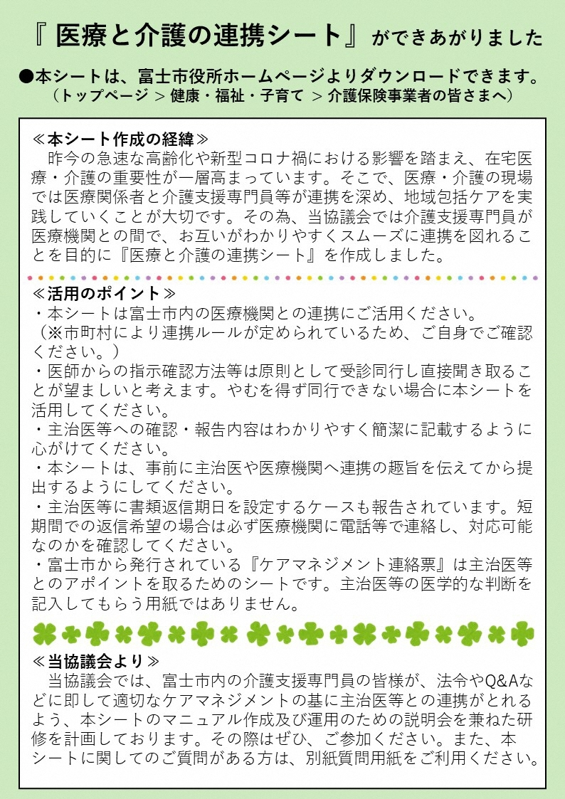

CM（記入例）
医療と介護の連携シート

 |  |  |  |  |  |  |  |  |  |  |  |  | 令和 | 2 | 年 | 9 | 月 | 15 | 日
 | 発信元 | 事業所名 | ♡居宅介護支援事業所 |  |  |  |  |  |  | 宛 先 | 医療機関名 |  | 〇△□病院

 |  | ＴＥＬ | 0545-××-×××× |  |  |  |  |  |  |  | ＴＥＬ |  | 0545-××-××××
 |  | ＦＡＸ | 0545-××-×××× |  |  |  |  |  |  |  | ＦＡＸ |  | 0545-××-××××
 |  | 氏 名 | 毛亜 真音子 |  |  |  |  |  |  |  | 医 師 |  | 富士 一郎 |  |  |  |  | 先生
日頃より大変お世話になっております。下記の件につき先生と連絡をとりたいと思います。お忙しいところ誠に恐れ入りますが、ご確認をお願い致します。

 | 利用者 | 氏 名 | 一藤 市子 |  |  |  |  |  |  |  | 介護度 |  | 申請中・要支援（ １ ・ ２）・事業対象者
 |  |  |  |  |  |  |  |  |  |  |  |  | 要介護 （ ① ・ ２ ・ ３ ・ ４ ・ ５ ）
 |  | 生年月日 |  | 明・大・昭 | 10 | 年 |  | 8 | 月 | 5 | 日生 | （ | 85 | 歳） | 男 ・ ㊛

該当項目にチェックを入れる
 | ◆ケアマネジャーからの送信内容

 | □ | ｻｰﾋﾞｽ利用の必要性について |  |  |  | □ | 病状・状態の変化等のご報告 |  |  |  |  |  | □ | ｻｰﾋﾞｽ担当者会議参加の依頼
 | □ | その他（ ）

 | （ケアマネジャーからの連絡・報告内容）
 | ① CMからのあいさつ文 ② 本人の現状（心身状況） ③ CMとしての意見 ④ Dr.への意見（必要性・留意点等）のお願い

※ 文章改行したい場合はキーボードの
Altキーを押しながらEnter（改行）キーを押す。
該当項目にチェックを入れ、必要に応じて月日・内容など記載
 | 依頼内容 |  | □確認ください □ 月 日までに返信ください □その他（ ）

該当項目にチェックを入れ、内容など記載
 | ◆医師より返信内容
 | ＜ サービス利用の必要性について ＞※●の付いているサービスの必要性について確認をお願い致します。
 | ● | （予防）訪問看護 |  |  |  | （ あり ・ なし ） |  |  | ● | （予防）通所リハビリテーション |  |  |  |  |  |  | （ あり ・ なし ）
 | ● | （予防）訪問リハビリテーション |  |  |  | （ あり ・ なし ） |  |  | ● | （予防)短期入所療養介護(ショートステイ) |  |  |  |  |  |  | （ あり ・ なし ）
 | ● | 軽度者の福祉用具貸与（ﾚﾝﾀﾙ） |  |  |  | （ あり ・ なし ） |  |  |  | 定期巡回型介護看護 |  |  |  |  |  |  | （ あり ・ なし ）
 |  | （疾病名： ） |  |  |  |  |  |  |  | 居宅療養管理指導（ ） |  |  |  |  |  |  | （ あり ・ なし ）
 |  | 項目 |  |  |  |  |  |  |  | 居宅療養管理指導（ ） |  |  |  |  |  |  | （ あり ・ なし ）
 |  |  |  |  |  |  |  |  |  | その他（ ） |  |  |  |  |  |  | （ あり ・ なし ）
 | 【ご意見や留意点等ございましたら下空欄にご記入をお願いします】

 | ケアマネジャーへの |  | □確認しました □受診同行願います □電話をください □ｻｰﾋﾞｽ担当者会議に参加します
 | 返信内容 |  | □その他（ ）

Dr（返信例）
医療と介護の連携シート

 |  |  |  |  |  |  |  |  |  |  |  |  | 令和 | 2 | 年 | 9 | 月 | 15 | 日
 | 発信元 | 事業所名 | ♡居宅介護支援事業所 |  |  |  |  |  |  | 宛 先 | 医療機関名 |  | 〇△□病院

 |  | ＴＥＬ | 0545-××-×××× |  |  |  |  |  |  |  | ＴＥＬ |  | 0545-××-××××
 |  | ＦＡＸ | 0545-××-×××× |  |  |  |  |  |  |  | ＦＡＸ |  | 0545-××-××××
 |  | 氏 名 | 毛亜 真音子 |  |  |  |  |  |  |  | 医 師 |  | 富士 一郎 |  |  |  |  | 先生
日頃より大変お世話になっております。下記の件につき先生と連絡をとりたいと思います。お忙しいところ誠に恐れ入りますが、ご確認をお願い致します。

 | 利用者 | 氏 名 | 一藤 市子 |  |  |  |  |  |  |  | 介護度 |  | 申請中・要支援（ １ ・ ２）・事業対象者
 |  |  |  |  |  |  |  |  |  |  |  |  | 要介護 （ ① ・ ２ ・ ３ ・ ４ ・ ５ ）
 |  | 生年月日 |  | 明・大・昭 | 10 | 年 |  | 8 | 月 | 5 | 日生 | （ | 85 | 歳） | 男 ・ ㊛

 | ◆ケアマネジャーからの送信内容

 | □ | ｻｰﾋﾞｽ利用の必要性について |  |  |  | □ | 病状・状態の変化等のご報告 |  |  |  |  |  | □ | ｻｰﾋﾞｽ担当者会議参加の依頼
 | □ | その他（ ）

 | （ケアマネジャーからの連絡・報告内容）

 | 依頼内容 |  | □確認ください □ 月 日までに返信ください □その他（ ）

 | ◆医師より返信内容
 | ＜ サービス利用の必要性について ＞※●の付いているサービスの必要性について確認をお願い致します。
 |  | （予防）訪問看護 |  |  |  | （ あり ・ なし ） |  |  |  | （予防）通所リハビリテーション |  |  |  |  |  |  | （ あり ・ なし ）
 |  | （予防）訪問リハビリテーション |  |  |  | （ あり ・ なし ） |  |  |  | （予防)短期入所療養介護(ショートステイ) |  |  |  |  |  |  | （ あり ・ なし ）
 |  | 軽度者の福祉用具貸与（ﾚﾝﾀﾙ） |  |  |  | （ あり ・ なし ） |  |  |  | 定期巡回型介護看護 |  |  |  |  |  |  | （ あり ・ なし ）
 |  | （疾病名： ） |  |  |  |  |  |  |  | 居宅療養管理指導（ ） |  |  |  |  |  |  | （ あり ・ なし ）
 |  | 項目 |  |  |  |  |  |  |  | 居宅療養管理指導（ ） |  |  |  |  |  |  | （ あり ・ なし ）
 |  |  |  |  |  |  |  |  |  | その他（ ） |  |  |  |  |  |  | （ あり ・ なし ）
該当項目に対し、必要性があれば あり
なければ なし に○
 | 【ご意見や留意点等ございましたら下空欄にご記入をお願いします】 Dr.の立場からの意見、留意点、必要性等のコメント欄

 | ケアマネジャーへの |  | □確認しました □受診同行願います □電話をください □ｻｰﾋﾞｽ担当者会議に参加します
 | 返信内容 |  | □その他（ ）

